工作表1
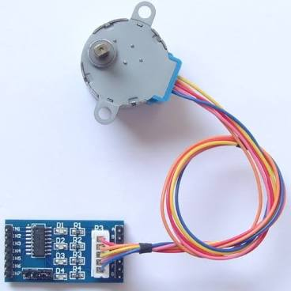
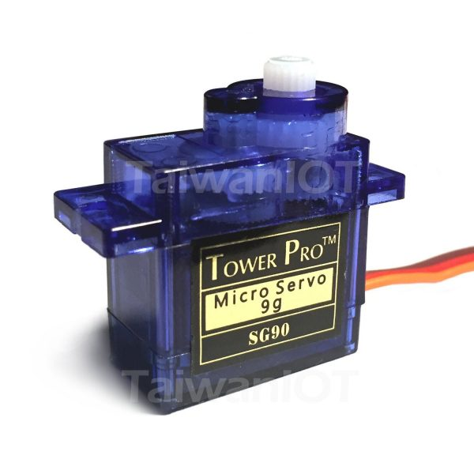
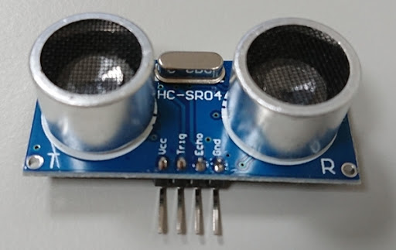
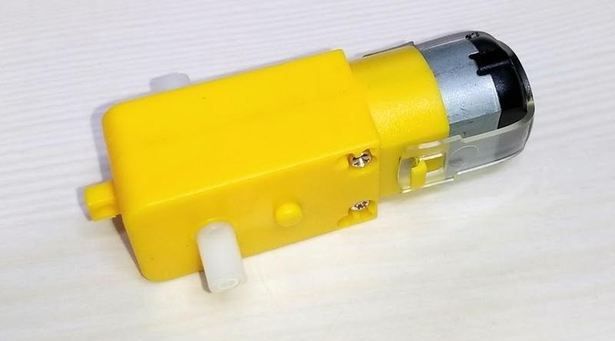
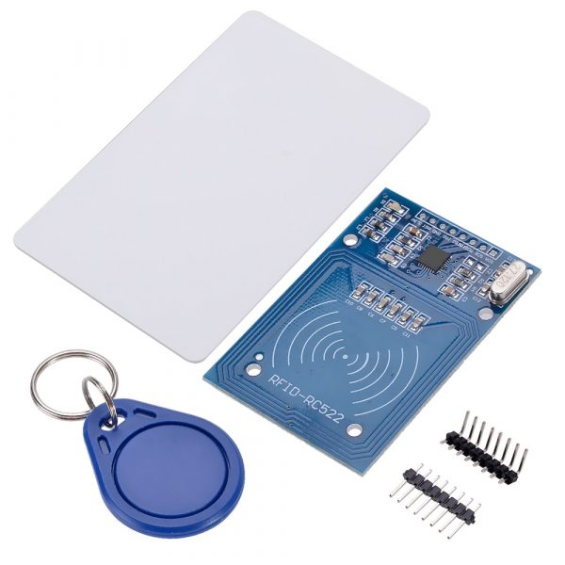
元件名稱 | 數量

按鈕 | 至少3個
微動開關 | 至少1個
電阻 10K Ω | 若干
電阻 330 Ω | 若干
電阻 220 Ω | 若干
可調電阻10K | 至少1個

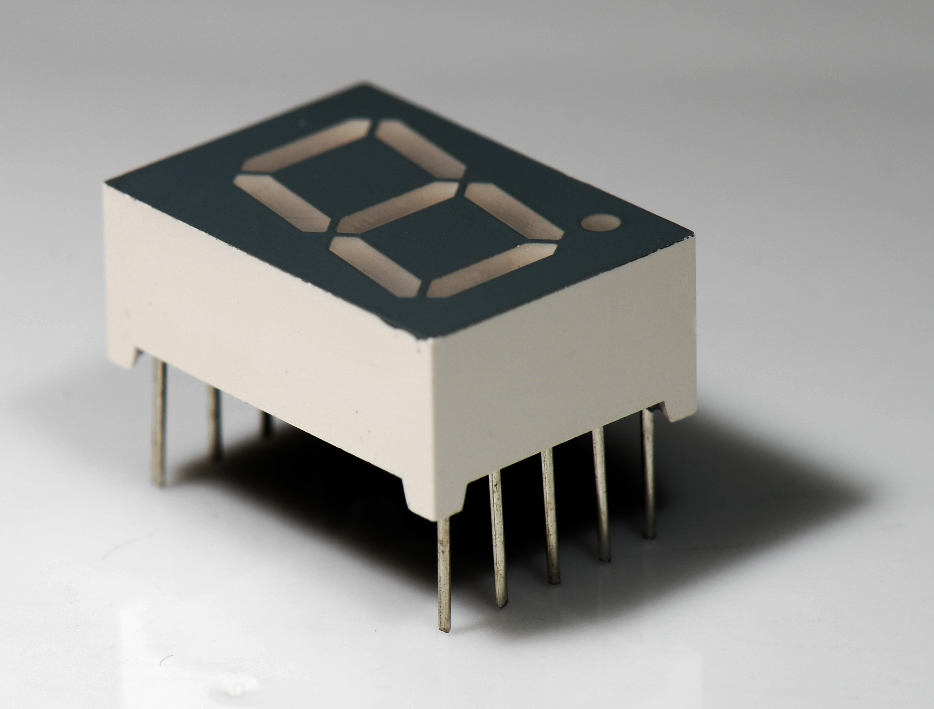
RFID 模組套件 RC522 | 一組
七段顯示器（共陰共陽皆可,建議共陰） | 至少2個
16X2LCD | 至少1個
LED 矩陣 8X8 + MAX7219 | 至少1個
LED 3mm or 5mm（至少含紅黃綠） | 至少3個

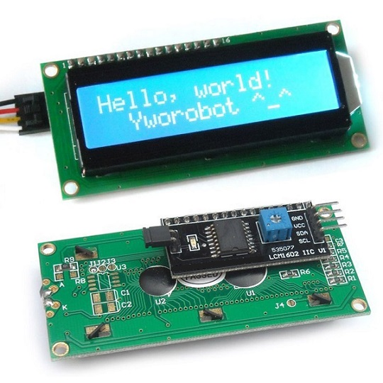
減速馬達 | 至少1個
超音波測距模組 | 至少1個
步進馬達28BYJ-48 + UNL2003驅動板 | 至少1個
SG90舵機 | 至少1個

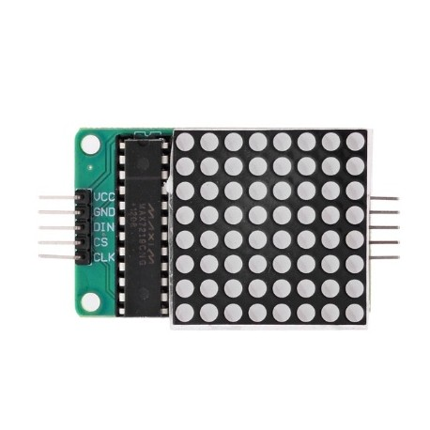
杜邦線 | 公公、公母若干
麵包板 | 至少1個
110V家用電線及插頭 | 至少1公尺

